Расчет ящиков
 |  | ЯЩИК SAMSUNG ЛДСП 16 мм
Исходные данные:
 | Внешняя ширина корпуса |  | 600
 | Высота ящика, мм (84, 136, 199) |  | 84
NL | Номинальная длина, мм (350,450,500,550) |  | 350

Расчетные данные для ЛДСП 16мм:
A | Глубина днища (для деревянной задн. стенки), мм |  | 330
B | Ширина днища, мм |  | 493
C | Ширина задней стенки, мм |  | 481
D | Высота задней стенки, мм |  | 69
LT | Мин. внутр. глубина корпуса, мм |  | 360

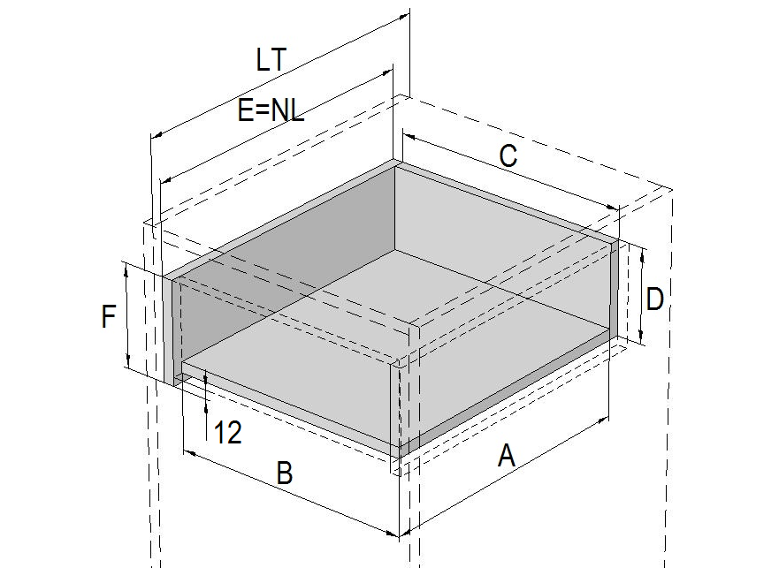
 |  | Направляющие скрытого монтажа Samsung (дно ЛДСП)
Исходные данные данные для ЛДСП 16мм:
 | Ширина корпуса, мм |  | 608
F | Высота боковой стенки, мм |  | 230
NL | Номинальная длина, мм (250, 300, 350, 400, 450, 500, 550) |  | 450
Расчетные данные для ЛДСП 16мм:
A | Глубина днища ЛДСП, мм |  | 418
B | Ширина днища ЛДСП, мм |  | 535
C | Ширина передней/задней стенки, мм |  | 535
D | Высота передней/задней стенки, мм (при сдвиге дна 12 мм) |  | 218
E | Глубина боковой стенки |  | 450
LT | Мин. внутр. глубина корпуса, мм |  | 470

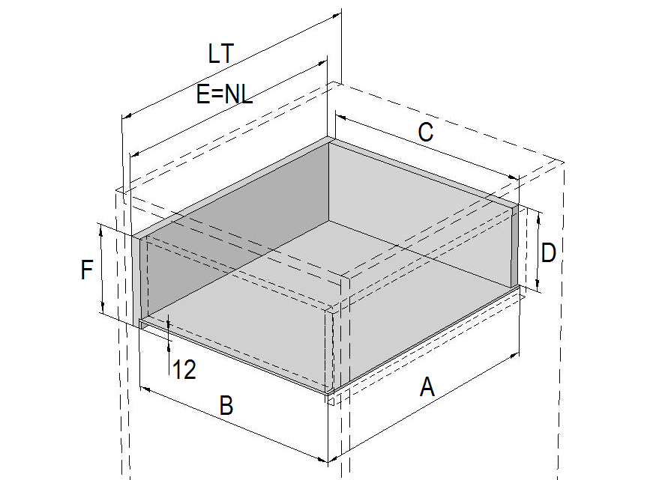
 |  | Направляющие скрытого монтажа Samsung (дно ДВП)
Исходные данные:
 | Ширина корпуса, мм |  | 608
F | Высота боковой стенки (с пазом под ДВП глубиной 5мм), мм |  | 230
NL | Номинальная длина, мм (250, 300, 350, 400, 450, 500, 550) |  | 450
Расчетные данные ДВП:
A | Глубина днища ДВП, мм |  | 449
B | Ширина днища ДВП, мм |  | 546
C | Ширина передней/задней стенки, мм |  | 535
D | Высота передней/задней стенки, мм (при сдвиге паза 12 мм) |  | 214
E | Глубина боковой стенки |  | 450
LT | Мин. внутр. глубина корпуса, мм |  | 470

 |  | ЯЩИК SAMSUNG SLIM ЛДСП 16ММ
Исходные данные:
 | Внешняя ширина корпуса |  | 548
 | Высота ящика, мм (89, 121, 185) |  | 89
NL | Номинальная длина, мм (350,450,500,550) |  | 450

Расчетные данные для ЛДСП 16мм:
A | Глубина днища (для деревянной задн. стенки), мм |  | 430 | 111
B | Ширина днища, мм |  | 495 | 143
C | Ширина задней стенки, мм |  | 474 | 207
D | Высота задней стенки, мм |  | 59
LT | Мин. внутр. глубина корпуса, мм |  | 460
 | Мин. внутр. высота корпуса, мм |  | 111

